Planilha2
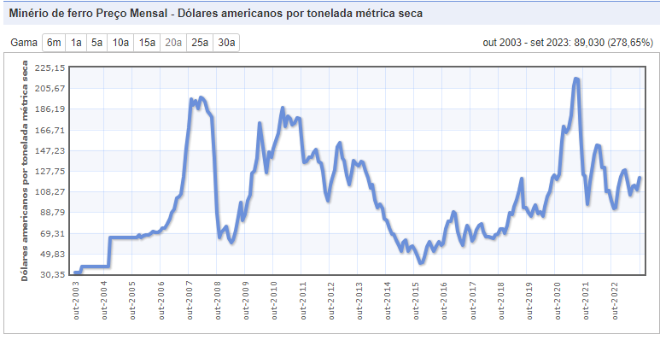
Campo dos Goytacazes (município)
1985 | 71469
1986 | 49914
1987 | 51159
1988 | 55032
1989 | 52147
1990 | 48616
1991 | 47822
1992 | 38739
1993 | 44643
1994 | 44628
1995 | 47206
1996 | 46943
1997 | 43389
1998 | 42649
1999 | 43610
2000 | 47741
2001 | 47944
2002 | 52943
2003 | 61750
2004 | 69495
2005 | 78160
2006 | 84224
2007 | 99242
2008 | 88230
2009 | 76875
2010 | 87380
2011 | 92110
2012 | 93541
2013 | 98220
2014 | 103218
2015 | 98870
2016 | 90282
2017 | 85303
2018 | 84418
2019 | 85614
2020 | 84097
2021 | 85094
Campos dos Goytacazes (região)
01/86 | 95313.258581
02/86 | 92507.642692
03/86 | 90078.380712
04/86 | 88231.573037
05/86 | 85882.608166
06/86 | 89219.747249
07/86 | 88523.265046
08/86 | 85743.663234
09/86 | 82881.210648
10/86 | 78504.99855
11/86 | 71833.173558
12/86 | 73322
01/87 | 72680.805793
02/87 | 73160.935117
03/87 | 73296.998481
04/87 | 73632.314017
05/87 | 75735.418003
06/87 | 79822.597195
07/87 | 80001.333681
08/87 | 80319.665851
09/87 | 80285.681491
10/87 | 77721.929102
11/87 | 74170.41863
12/87 | 77991
01/88 | 78692.89034
02/88 | 78199.09176
03/88 | 78443.469726
04/88 | 77825.831818
05/88 | 80277.289459
06/88 | 83809.614727
07/88 | 84968.099261
08/88 | 84808.313862
09/88 | 84031.4959
10/88 | 84199.522326
11/88 | 82095.509584
12/88 | 83953
01/89 | 82992.531763
02/89 | 81949.109571
03/89 | 81099.185538
04/89 | 80630.727505
05/89 | 80962.234032
06/89 | 85987.308214
07/89 | 87475.266765
08/89 | 87021.043363
09/89 | 86286.229232
10/89 | 85484.693216
11/89 | 81141.514467
12/89 | 82248
01/90 | 80362.020007
02/90 | 80113.860298
...
Campos dos Goytacazes trimestral (região)
03/86 | 90078.380712
06/86 | 89219.747249
09/86 | 82881.210648
12/86 | 73322
03/87 | 73296.998481
06/87 | 79822.597195
09/87 | 80285.681491
12/87 | 77991
03/88 | 78443.469726
06/88 | 83809.614727
09/88 | 84031.4959
12/88 | 83953
03/89 | 81099.185538
06/89 | 85987.308214
09/89 | 86286.229232
12/89 | 82248
03/90 | 80457.14237
06/90 | 83904.947955
09/90 | 83143.102258
12/90 | 78457
03/91 | 76743.193927
06/91 | 80723.935255
09/91 | 80913.377276
12/91 | 77854
03/92 | 73850.268043
06/92 | 76544.796139
09/92 | 73996.096565
12/92 | 69054
03/93 | 68940.820921
06/93 | 76401.262962
09/93 | 75028.397888
12/93 | 74150
03/94 | 74355.853529
06/94 | 77348.016619
09/94 | 77926.882834
12/94 | 76027
03/95 | 76407.929402
06/95 | 81339.809849
09/95 | 81351.276317
12/95 | 79976
03/96 | 78982.487064
06/96 | 83841.297477
09/96 | 84576.820466
12/96 | 82961
03/97 | 84167.532788
06/97 | 79006.948471
09/97 | 78659.208094
12/97 | 79890
03/98 | 79017.82344
06/98 | 83262.010888
...
Campos dos Goytacazes - Indústria Extrativa
 | 1

Marabá (região)
01/86 | 47475.940545
02/86 | 42915.572363
03/86 | 38043.61427
04/86 | 34757.883215
05/86 | 32473.430602
06/86 | 30420.750175
07/86 | 28706.411918
08/86 | 27136.304857
09/86 | 25746.629471
10/86 | 24383.35264
11/86 | 22801.829514
12/86 | 20622
01/87 | 20932.380389
02/87 | 21167.415931
03/87 | 21143.722612
04/87 | 21221.05139
05/87 | 21456.229013
06/87 | 21697.285598
07/87 | 21779.083665
08/87 | 22299.467501
09/87 | 22499.089338
10/87 | 22601.67651
11/87 | 22992.145534
12/87 | 22927
01/88 | 23136.235875
02/88 | 22648.816864
03/88 | 22490.039908
04/88 | 21579.409529
05/88 | 21369.246448
06/88 | 21274.632536
07/88 | 21181.129897
08/88 | 20711.460394
09/88 | 20519.472734
10/88 | 20533.438014
11/88 | 20772.384752
12/88 | 20142
01/89 | 20450.234755
02/89 | 20592.063767
03/89 | 20518.020408
04/89 | 20780.143423
05/89 | 20710.742951
06/89 | 20834.450357
07/89 | 20670.061105
08/89 | 20867.711686
09/89 | 21347.642731
10/89 | 21536.357817
11/89 | 21734.514264
12/89 | 21574
01/90 | 22061.458261
02/90 | 21418.265344
...
Marabá trimestral (região)
03/86 | 38043.61427
06/86 | 30420.750175
09/86 | 25746.629471
12/86 | 20622
03/87 | 21143.722612
06/87 | 21697.285598
09/87 | 22499.089338
12/87 | 22927
03/88 | 22490.039908
06/88 | 21274.632536
09/88 | 20519.472734
12/88 | 20142
03/89 | 20518.020408
06/89 | 20834.450357
09/89 | 21347.642731
12/89 | 21574
03/90 | 20555.213151
06/90 | 19780.274774
09/90 | 19873.683506
12/90 | 18879
03/91 | 17811.221361
06/91 | 16948.381547
09/91 | 16802.034687
12/91 | 15393
03/92 | 15105.049616
06/92 | 14783.203976
09/92 | 14784.248954
12/92 | 14142
03/93 | 14696.671962
06/93 | 15201.523324
09/93 | 15761.470949
12/93 | 16220
03/94 | 16318.613972
06/94 | 16535.435885
09/94 | 16806.849636
12/94 | 16761
03/95 | 18056.517628
06/95 | 18944.99732
09/95 | 20122.753756
12/95 | 21170
03/96 | 21431.222705
06/96 | 21387.989314
09/96 | 21958.120279
12/96 | 21913
03/97 | 21876.184499
06/97 | 21127.423092
09/97 | 21130.34148
12/97 | 21393
03/98 | 22819.140386
06/98 | 24814.274977
...
Marabá (município)
 | 28715
 | 10375
 | 11453
 | 9819
 | 12234
 | 11900
 | 10023
 | 7454
 | 7397
 | 7696
 | 5944
 | 6899
 | 7459
 | 8302
 | 7695
 | 10254
 | 11795
 | 14137
 | 17752
 | 22000
 | 24778
 | 27970
 | 32991
 | 32398
 | 37331
 | 41745
 | 44419
 | 44232
 | 50460
 | 48097
 | 47121
 | 42443
 | 45976
 | 46807
 | 49662
 | 50595
 | 55026
Marabá - Indústria Extrativa
 | 1

Parauapebas (município) (região de Marabá)
1985 | 0
1986 | 0
1987 | 0
1988 | 0
1989 | 27
1990 | 275
1991 | 390
1992 | 566
1993 | 1181
1994 | 867
1995 | 6637
1996 | 5866
1997 | 5785
1998 | 5932
1999 | 6434
2000 | 7994
2001 | 9559
2002 | 13289
2003 | 12705
2004 | 17158
2005 | 18534
2006 | 21316
2007 | 25058
2008 | 35432
2009 | 34994
2010 | 38030
2011 | 44590
2012 | 48453
2013 | 49797
2014 | 47756
2015 | 48991
2016 | 47353
2017 | 42945
2018 | 43702
2019 | 51681
2020 | 59872
2021 | 71477
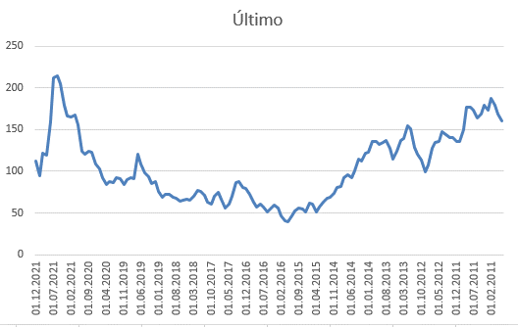
 | Último
01.12.2021 | 112.5
01.11.2021 | 94.97
01.10.2021 | 121.23
01.09.2021 | 119.65
01.08.2021 | 159.25
01.07.2021 | 211.99
01.06.2021 | 214.55
01.05.2021 | 205.73
01.04.2021 | 179.63
01.03.2021 | 166.9
01.02.2021 | 165.61
01.01.2021 | 168.13
01.12.2020 | 155.84
01.11.2020 | 124.62
01.10.2020 | 120.19
01.09.2020 | 123.98
01.08.2020 | 122.53
01.07.2020 | 108.9
01.06.2020 | 102.95
01.05.2020 | 92.05
01.04.2020 | 83.84
01.03.2020 | 88.02
01.02.2020 | 86.46
01.01.2020 | 92.44
01.12.2019 | 91.53
01.11.2019 | 84.68
01.10.2019 | 89.55
01.09.2019 | 92.91
01.08.2019 | 90.91
01.07.2019 | 120.02
01.06.2019 | 109.18
01.05.2019 | 98.76
01.04.2019 | 93.24
01.03.2019 | 85.7
01.02.2019 | 87.33
01.01.2019 | 76.03
01.12.2018 | 69.2
01.11.2018 | 72.28
01.10.2018 | 72.81
01.09.2018 | 68.73
01.08.2018 | 67.16
01.07.2018 | 64.35
01.06.2018 | 64.8
01.05.2018 | 65.95
01.04.2018 | 65.27
01.03.2018 | 69.7
01.02.2018 | 77.46
01.01.2018 | 75.86
01.12.2017 | 71.28
01.11.2017 | 63.36
...

Planilha1
513399 | 423237 | 443694 | 491264 | 446539 | 434057 | 434928 | 436652 | 459806 | 479751 | 510988 | 527108 | 553089 | 580620 | 610672 | 663902 | 730608 | 781443 | 827039 | 872824 | 944927 | 992822 | 1061426 | 1135046 | 1209310 | 1313641 | 1385230 | 1450065 | 1509395 | 1514532 | 1501397 | 1445943 | 1515422 | 1507648 | 1506025 | 1484260 | 1585167

